Tabelle1
 | Bestellformular
 | LM U16

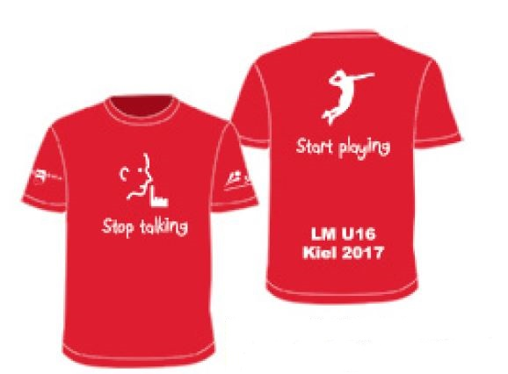
 |  |  | Größe | Anzahl

 |  |  | 110/116

 |  |  | 122/128

 |  |  | 134/140

 |  |  | 146/152

 |  |  | 158/164
Musterabbildung
 |  |  | S

 |  |  | M

 |  |  | L

 |  |  | XL

 |  |  | XXL

 |  |  | Gesamt | 0

 |  |  | Betrag | 0 | EUR

Mannschaft

Geschlecht

Überweisung bis zum 01.02. 2017 an:

Kontoinhaber: |  | Jörg Pelny
IBAN: |  | DE35 2105 1275 0155 0252 99
VWZ: |  | Verein, Geschlecht, NDM U20, Anzahl Shirts

Bitte sendet dieses Bestellformular bis zum 18.01.2017 an
Jörg Pelny, joerg.pe@web.de

